2阶段E系列机型尺寸
E系列2阶段机型尺寸
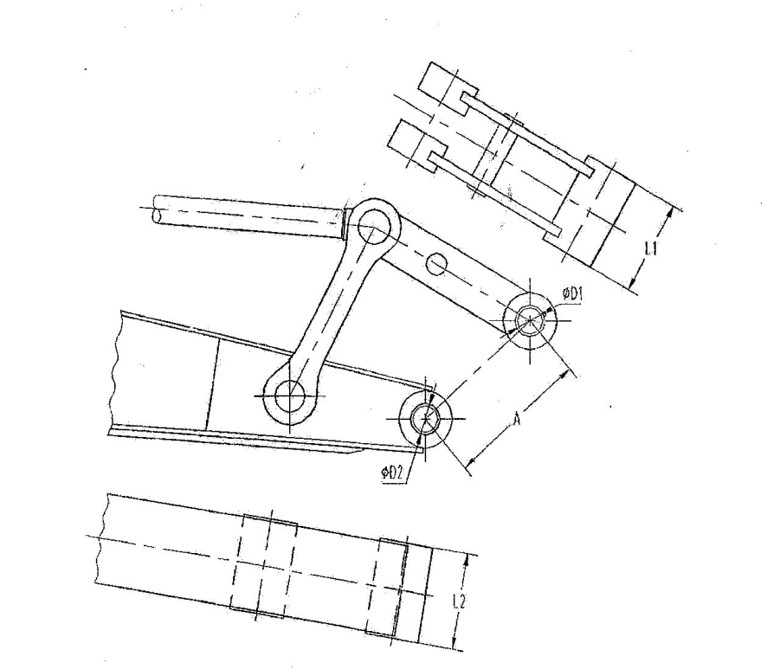

 |  |  |  | 单位：MM
机型 | A | D1 | D2 | L1 | L2 |  | 斗容
 |  |  |  |  | 斗杆净宽 | 斗杆加衬套宽
ZE210E | 458.1 | φ80 | φ80 | 325 | 311 | 325 | 0.9
ZE260E | 446.3 | φ80 | φ80 | 325 | 311 | 325 | 1.2
ZE205E | 458.1 | φ80 | φ80 | 325 | 311 | 325 | 0.85
ZE215E | 458.1 | φ80 | φ80 | 325 | 311 | 325 | 1.1
ZE230E | 446.3 | φ80 | φ80 | 325 | 311 | 325 | 1.1
ZE245E | 446.3 | φ80 | φ80 | 325 | 311 | 325 | 1.1
ZE330E | 513.6 | φ90 | φ90 | 345 | 330 | 345 | 1.45
ZE360E | 513.6 | φ90 | φ90 | 345 | 330 | 345 | 1.6
ZE370E | 513.6 | φ90 | φ90 | 345 | 330 | 345 | 1.6
ZE60E | 245 | φ50 | φ50 | 160 | 160 | 168 | 0.23
ZE75E | 290 | φ55 | φ55 | 228 | 216 | 228 | 0.32
ZE150E | 400 | φ65 | φ60 | 250 | 246 | 262 | 0.58
ZE700Esp | 678 | φ115 | φ115 | 465 | 448 | 465 | 4.1

